ページの分類
➡目次
 | 検索結果ページの分類

 | 検索結果のページ分類が大事な理由
 | Googleの検索結果のページは、大きく分けて「情報ページ」と「ナビゲーションページ」に分けられます。
 | ページはそれぞれ更に分類することができます。
 | 検索結果上位を狙うためには、検索結果で上位表示しているページの種別と、自分たちが上位表示したいページの種別を把握し
 | 検索結果のどのページ種別の枠を自分たちは狙っていく（リプレイスしていく）かと考えることが重要です。

 | 「情報ページ」の例
 | 文字情報が中心のページのことを、情報ページと呼びます

 | 記事（ノウハウ系） |  |  | 記事（おすすめ●選／商品・サービス比較系） |  |  | サービスページ |  |  | 商品詳細／物件詳細 |  | 店舗ページ
 |  |  |  |  |  |  | ※文字情報が中心の場合に限ります
 | 『SEO』 | 『PDCA』 | 『MAツール 導入』 | 『医療脱毛 銀座』 | 『クレジットカード おすすめ』 | 『MAツール』 | 『ロレックス買取』 | 『シワ取り』 | 『ヒゲ脱毛』 | 『ダイソン v7』 | 『六本木ヒルズ 賃貸』 | 『結婚相談所 新宿』 | 『スマホ修理 渋谷』
 | https://www.willgate.co.jp/promonista/seo-how-to-start-it/ | https://www.nri.com/jp/knowledge/glossary/lst/alphabet/pdca | https://promote.list-finder.jp/article/marketing_automation/task_importantpoint/ | https://ebisunobuclinic.com/medikel/epi-ginza/ | https://www.neolife.co.jp/contents/creditcard-recommend/ | https://liskul.com/marketing-automation-comparison-2-23368 | https://kaitori.e-daikoku.com/brand/brand/rolex.html | https://shinagawa-skin.com/sp/onayami/wrinkle/ | https://gorilla.clinic/operation/epilation/parts/hige/ | https://www.dyson.co.jp/dyson-vacuums/cordless/dyson-v7.aspx | https://www.kencorp.co.jp/housing/properties/127405/ | https://www.nozze.com/access/list/11.php | https://flash-agt.com/shoplist/shibuya/
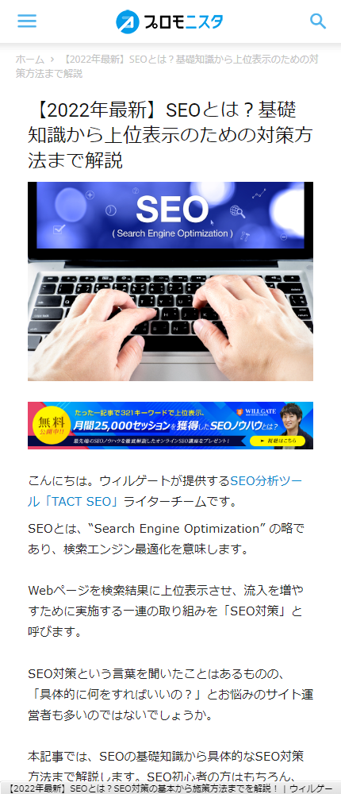
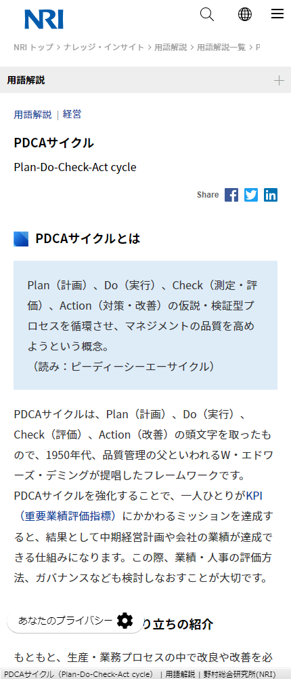
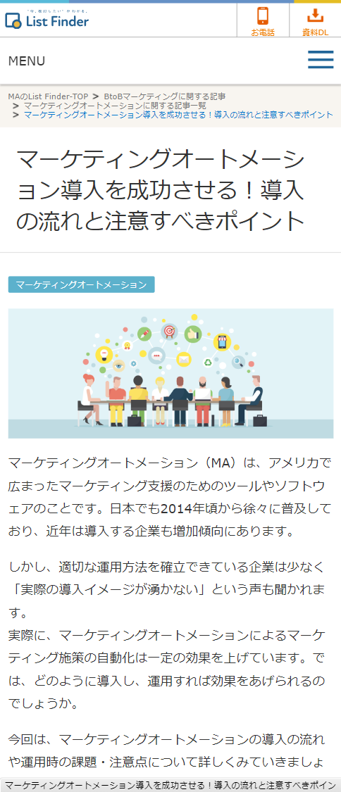
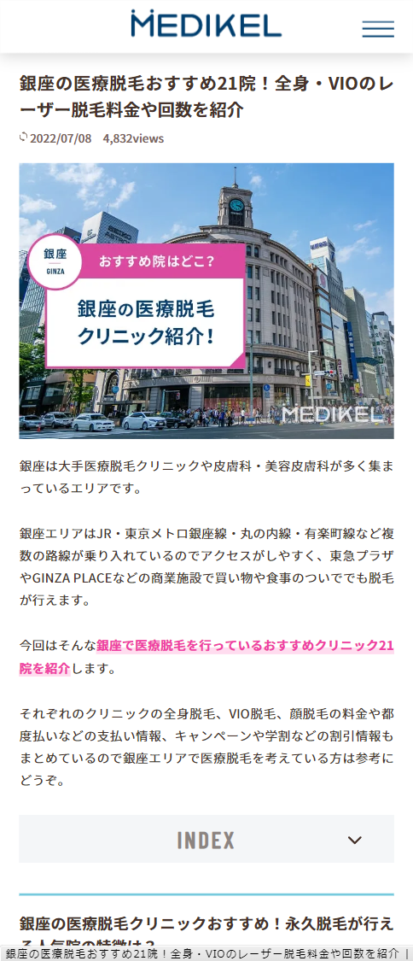
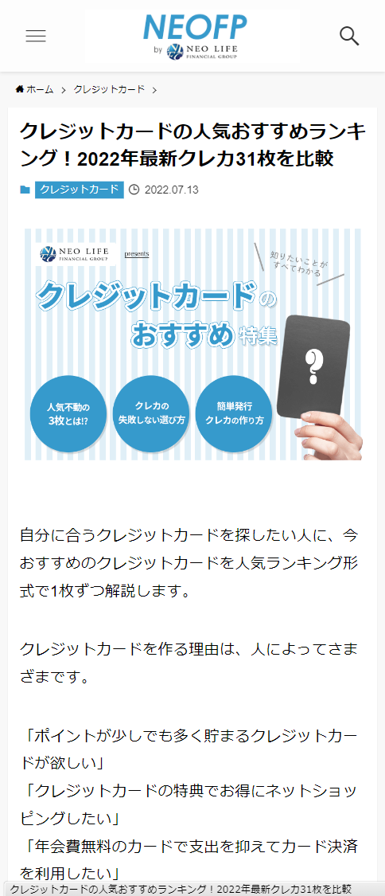
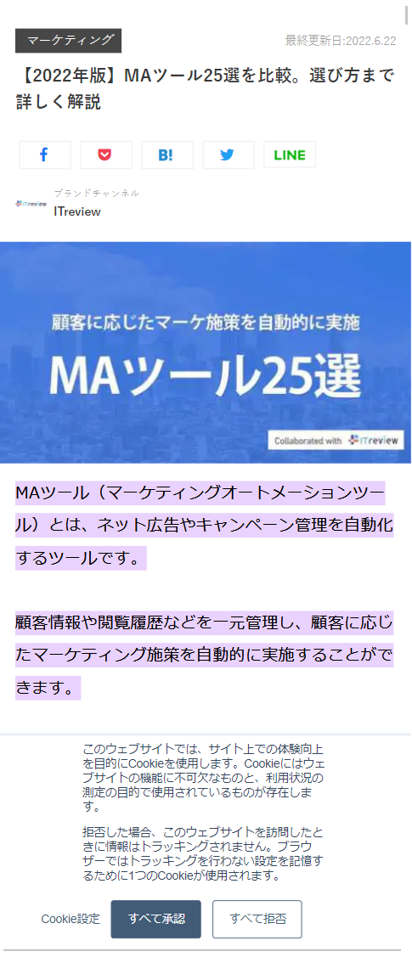
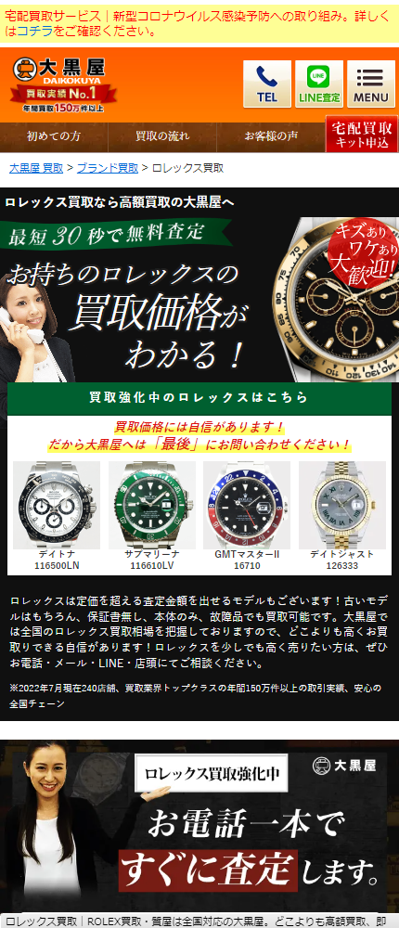
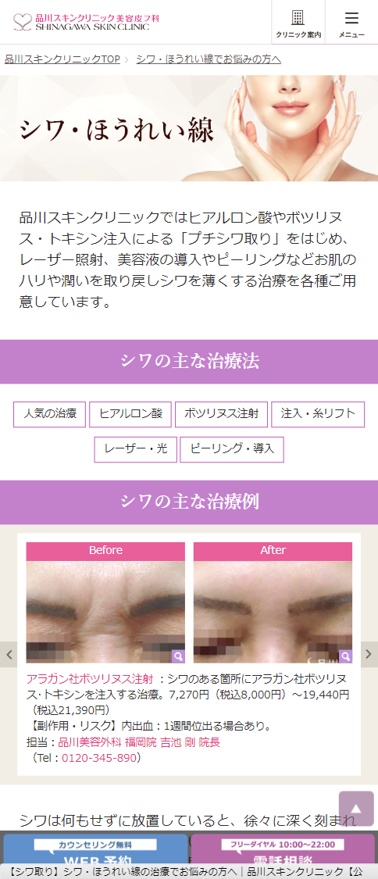
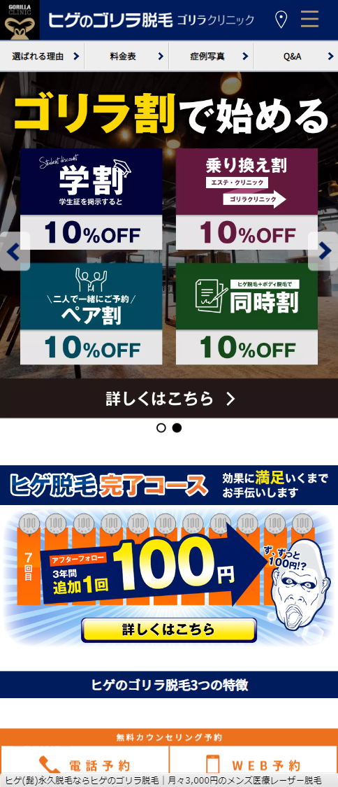
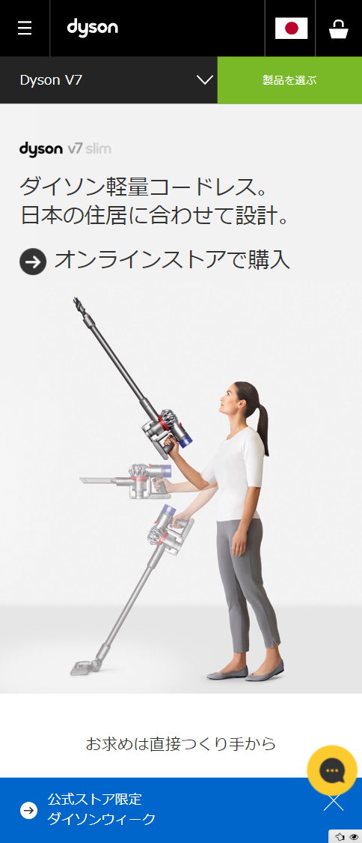
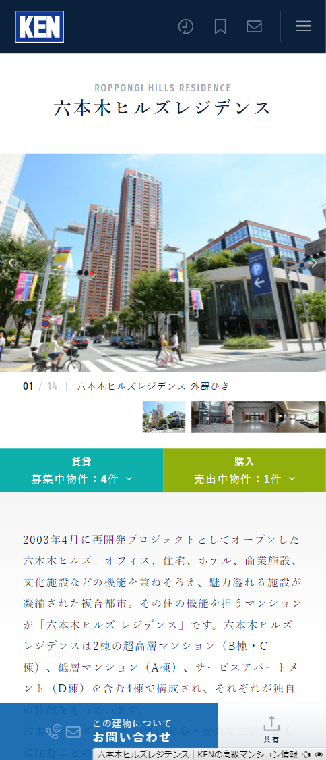
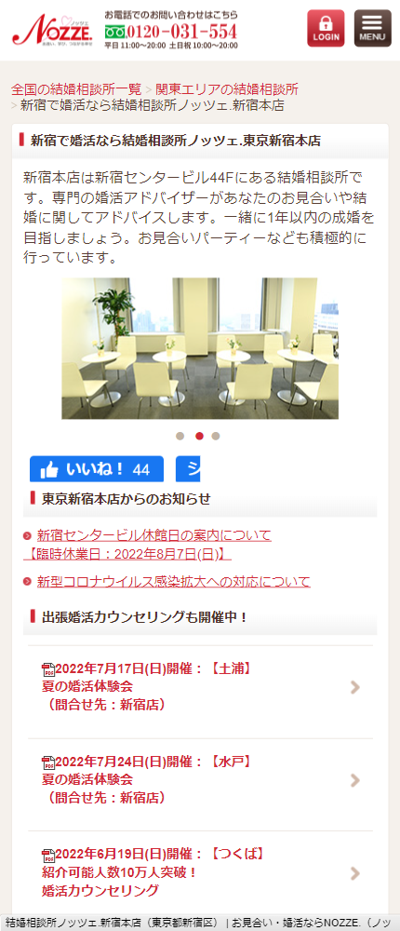
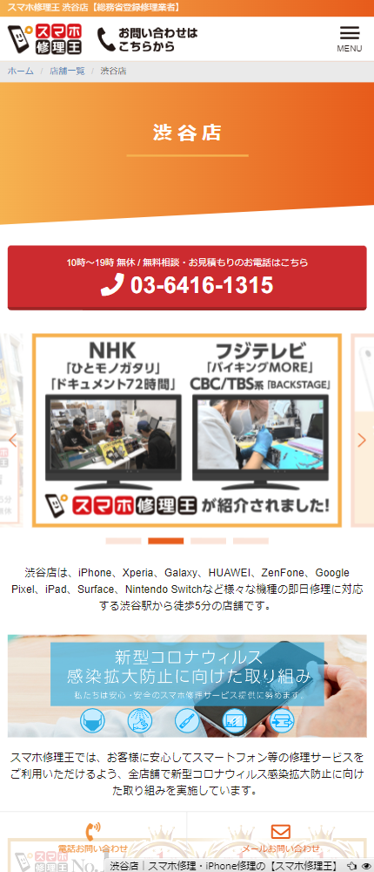

 | 「ナビゲーションページ」の例
 | 他のページの目次となるようなページ（他のページへのリンクが多いページ）のことを、ナビゲーションページと呼びます

 | サイトTOP |  |  | カテゴリTOP |  |  | 一覧ページ |  |  | カテゴリTOP ＋ 商品一覧ページ

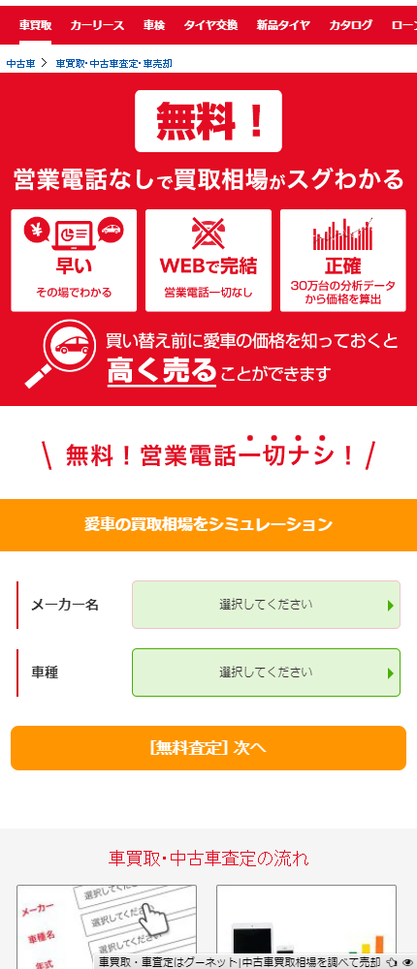
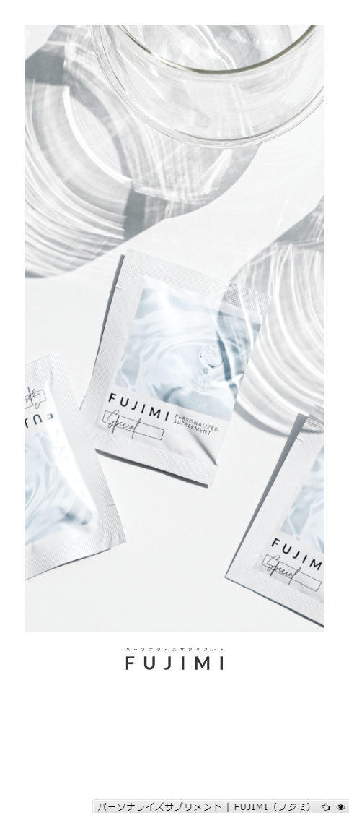
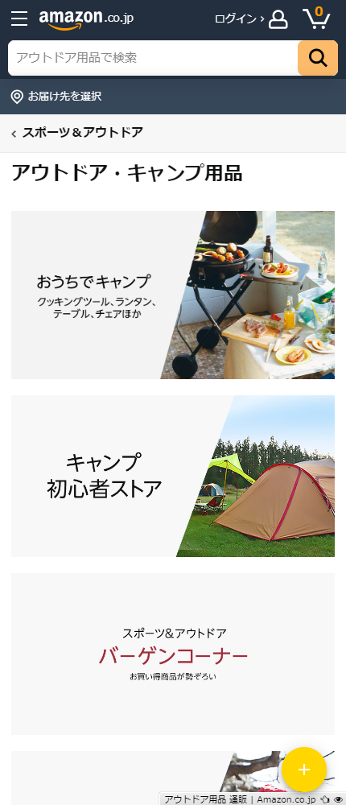
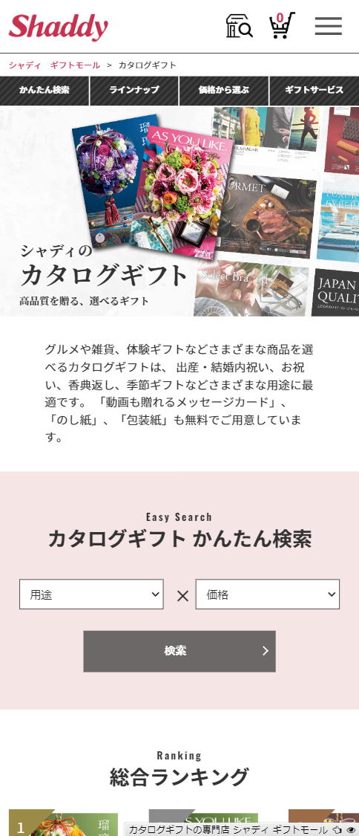
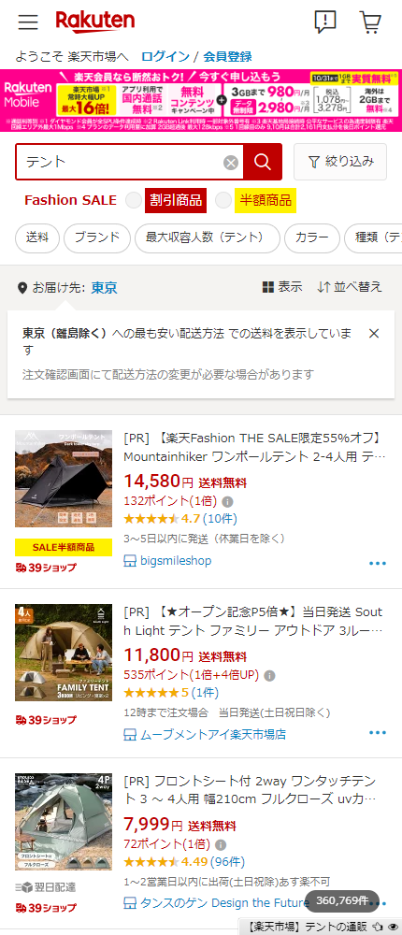
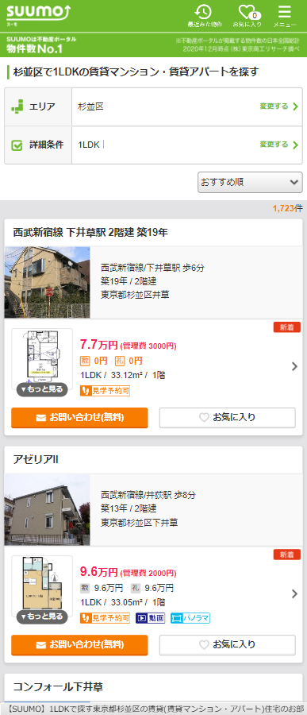
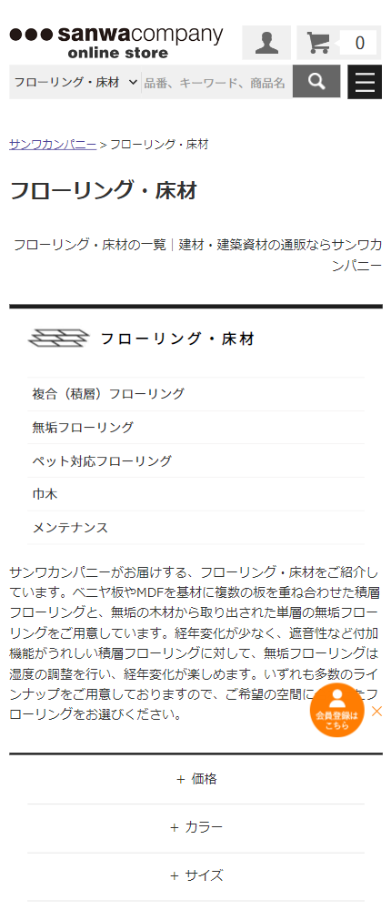
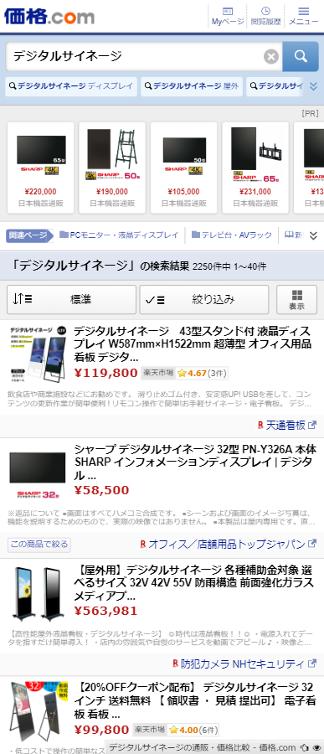
 | 『車買取』 | 『インスタグラム ツール』 | 『ノベルティグッズ』 | 『パーソナライズサプリ』 | 『アウトドア用品』 | 『カタログギフト』 | 『テント』 | 『杉並区 賃貸 １LDK』 | 『フローリング』 | 『デジタルサイネージ』 | 『スマホケース』
 | https://www.goo-net.com/kaitori/ | https://sinis.jp/ | https://www.hansoku-style.jp/ | https://fujimi.me/supplement | https://www.amazon.co.jp/%E3%82%A2%E3%82%A6%E3%83%88%E3%83%89%E3%82%A2-%E3%82%AD%E3%83%A3%E3%83%B3%E3%83%97-%E3%82%A2%E3%82%A6%E3%83%88%E3%83%89%E3%82%A2%E7%94%A8%E5%93%81-%E9%80%9A%E8%B2%A9/b?ie=UTF8&node=14315411 | https://shaddy.jp/ayl/ | https://search.rakuten.co.jp/search/mall/%E3%83%86%E3%83%B3%E3%83%88/ | https://suumo.jp/chintai/tokyo/sc_suginami/nj_204/ | https://www.sanwacompany.co.jp/shop/c/C006/ | https://s.kakaku.com/search_results/%83f%83W%83%5E%83%8B%83T%83C%83l%81%5B%83W/ | https://zozo.jp/sp/category/computer-cell-phone-accessories-appliances/mobile-case-mobile-cover/
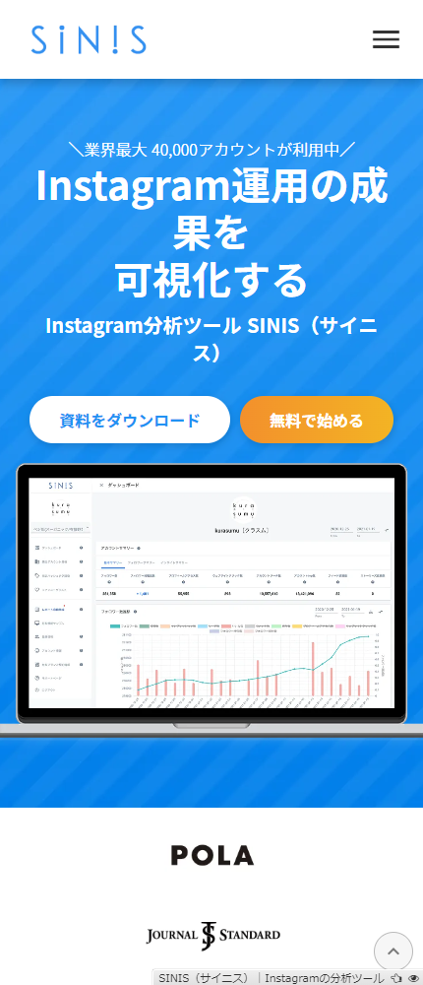
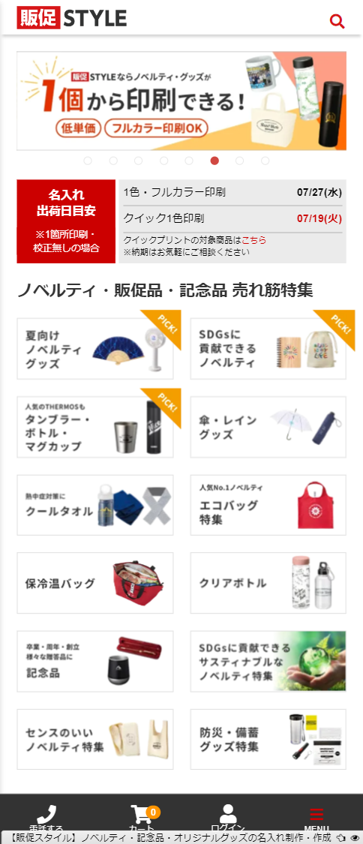
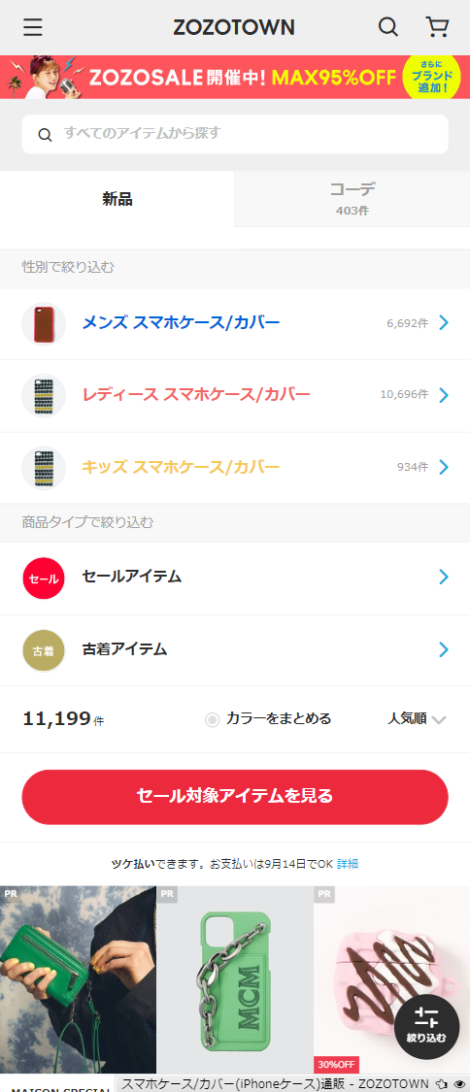

 | ⚠ 注意事項

 | 「ナビゲーションページ」＋「情報ページ」の例
 | ナビゲーションページかつ、情報が多いページが存在しますが、文字情報が多くなると「情報ページ」として扱われるようになる場合も多いです。
 | 本来、ナビゲーションページとして評価されるはずのページが、中途半端な内容の情報ページとして扱われることで順位下落してしまう場合もあるので注意が必要です。

